Дефект Осин
Название | Предупреждение о неправильно введёном email
№ дефекта | 2 | № тест кейса | 1
Проект | ADIK MATH | Компонент | Регистрация
Статус | opened | Номер версии | Номер версии из GIT
Важность | Minor | Приоритет | Medium
Назначен на | Осин | Автор | Осин
Описание | Шаги воспроизведения:
 | 1. Перейти к окну регистрации
 | 2. Ввести корректный логин/пароль
 | 3. Ввести некорретный email (например, qwerty@ma)
 | Ожидаемый результат:
 | Появление диалогового окна 'Введите корректный email'
 | Наблюдаемый результат:
 | Происходит регистрация пользователя и переход к главному окну
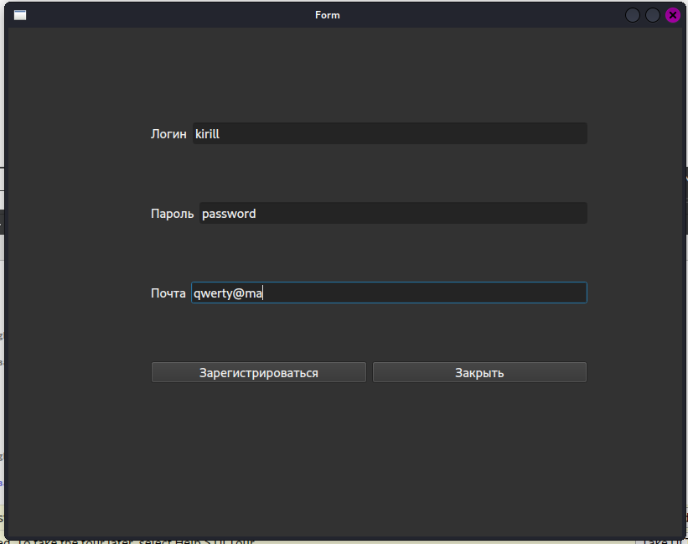
Вложения

